Solicitud gráfica
 | Área: | Matemáticas |  |  | Fecha:
 | Grado: | 7
 | Título del tema: | La semejanza |  |  | ¿Cuaderno de estudio o recurso? | Recurso
 | Editor: |  |  |  | Motor del recurso | M101

 | Código guión o recurso: | MA_07_12_REC250 | ← Para determinar este código, visite la hoja de Ayuda
 |  |  |  |  | ESPECIFICACIÓN DE ARCHIVOS A ENTREGAR
Núm. | Archivo Shutterstock o ruta en web | Imagen para: | Tipo | Ubicación de la imagen en el recurso M101 | Nombre imagen SMALL | Tamaño imagen SMALL | Nombre imagen ZOOM | Tamaño imagen ZOOM | Descripción | Observaciones
IMG01 | Descripción en observaciones | Recurso M101 | Ilustración | Contenido | MA_07_12_REC250_IMG01n.png | 286 x 286 px | MA_07_12_REC250_IMG01a.png | 500 x 500 px | 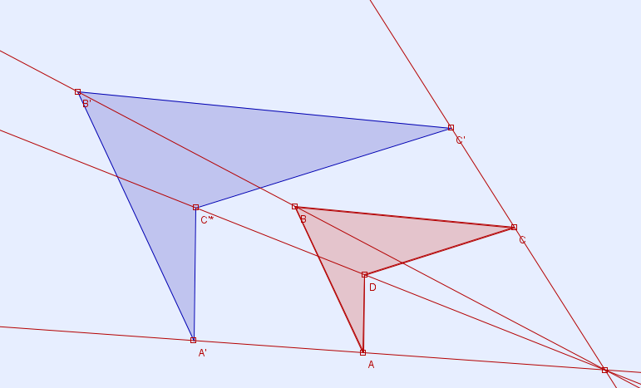 | Imagen de una figura construida mediante proyección.
IMG02 | Descripción en observaciones | Recurso M101 | Ilustración | Contenido | MA_07_12_REC250_IMG02n.png | 286 x 286 px | MA_07_12_REC250_IMG02a.png | 500 x 500 px | 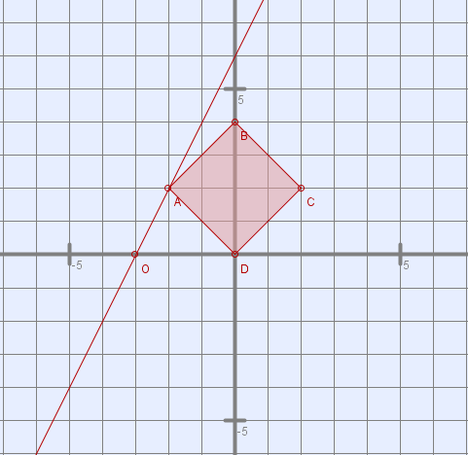 | Imagen como en la figura de referencia, incluirla en un plano cartesiano.
IMG03 | Descripción en observaciones | Recurso M101 | Ilustración | Contenido | MA_07_12_REC250_IMG03n.png | 286 x 286 px | MA_07_12_REC250_IMG03a.png | 500 x 500 px | 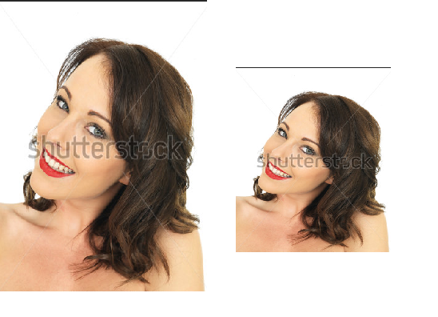 | Dos fotografías de la misma imagen, una grande a izquierda y una pequeña a derecha.
IMG04 | Descripción en observaciones | Recurso M101 | Ilustración | Contenido | MA_07_12_REC250_IMG04n.png | 286 x 286 px | MA_07_12_REC250_IMG04a.png | 500 x 500 px | 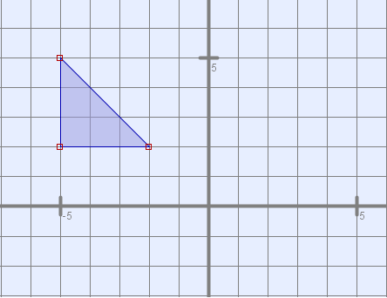 | Triángulo sobre un plano cartesiano como se muestra en la figura de referencia
IMG05 | Descripción en observaciones | Recurso M101 | Ilustración | Contenido | MA_07_12_REC250_IMG05n.png | 286 x 286 px | MA_07_12_REC250_IMG05a.png | 500 x 500 px | 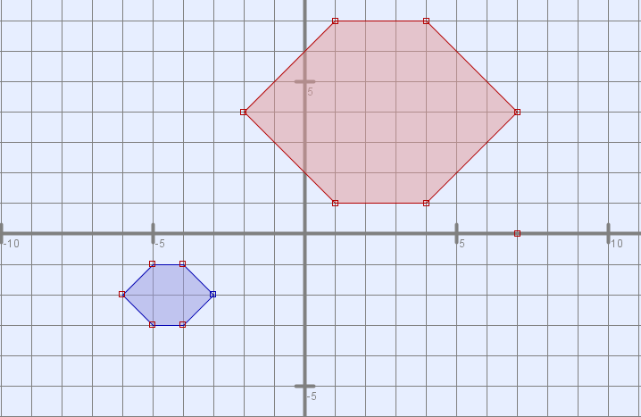 | Dos hexágonos como en la figura de referencia, dentro de un plano cartesiano.
IMG06 | Descripción en observaciones | Recurso M101 | Ilustración | Contenido | MA_07_12_REC250_IMG06n.png | 286 x 286 px | MA_07_12_REC250_IMG06a.png | 500 x 500 px | 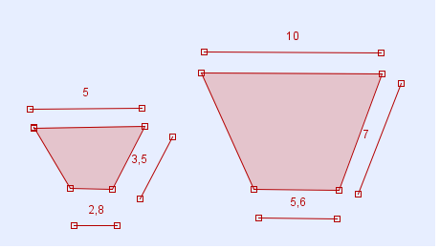 | mostrar dos trapecios semejantes conservando las medidas de los lados mostradas en la imagen.

